申請書
株式会社ビッグバン
営業統括本部 商品企画部 行き |  |  |  |  |  |  |  |  |  |  |  | 申請日： |  | 年 |  | 月 | 日
ＴＥＬ:03-3851-2227
ＦＡＸ:03-3851-2228
E-Mail act-option@bigvan.co.jp

専用オプション購入申請書

 |  |  |  | 購入製品に関する情報を記入してください。

今回の購入は |  |  |  | 新規購入 |  |  | 追加購入 |  |  | ← | 新規・追加のどちらかにチェックを入れてください。

本体のシリアル |  |  |  | Ａ | Ｃ | Ｗ |  | ―
 |  | ※追加購入の際には必ずＡＣＷから始まる本体のシリアルを記入してください。（新規の場合は不要です）

製 品 名 |  |  |  |  |  |  |  |  |  |  |  |  |  |  | 価 格
□ | 工種テンプレートＡ （国交省） |  |  |  |  |  |  |  |  |  |  |  |  |  | (税抜 \70,000)
□ | 工種テンプレートＢ （機械設備） |  |  |  |  |  |  |  |  |  |  |  |  |  | (税抜 \15,000)
□ | 工種テンプレートＣ （港湾） |  |  |  |  |  |  |  |  |  |  |  |  |  | (税抜 \15,000)
□ | 工種テンプレートＤ （農水省） |  |  |  |  |  |  |  |  |  |  |  |  |  | (税抜 \40,000)
□ | 工種テンプレートＥ （ＮＥＸＣＯ） |  |  |  |  |  |  |  |  |  |  |  |  |  | (税抜 \100,000)
□ | 工種テンプレートＦ （下水道事業団） |  |  |  |  |  |  |  |  |  |  |  |  |  | (税抜 \70,000)
□ | AUTODESK CALS TOOLS 2019専用 |  |  |  |  |  |  |  | ＳＸＦ図面エディタ |  |  |  |  |  | (税抜 \100,000)
□ |  |  |  |  |  |  |  |  | ラスタ編集システム |  |  |  |  |  | (税抜 \200,000)
□ |  |  |  |  |  |  |  |  | 拡張土木図面作成システム |  |  |  |  |  | (税抜 \100,000)
□ |  |  |  |  |  |  |  |  | 道路完成平面図作成支援システム |  |  |  |  |  | (税抜 \150,000)
安心の年間保守 |  |  |  |  |  |  | 保守契約中は最新版の状態でご利用いただけます。
製 品 名 |  |  |  |  |  |  |  |  |  |  |  |  |  |  | 価 格
□ | 工種テンプレートＡ （国交省） 年間保守 |  |  |  |  |  |  |  |  |  |  |  |  |  | (税抜 \7,500)
□ | 工種テンプレートＢ （機械設備） 年間保守 |  |  |  |  |  |  |  |  |  |  |  |  |  | (税抜 \3,000)
□ | 工種テンプレートＣ （港湾年） 年間保守 |  |  |  |  |  |  |  |  |  |  |  |  |  | (税抜 \3,000)
□ | 工種テンプレートＤ （農水省） 年間保守 |  |  |  |  |  |  |  |  |  |  |  |  |  | (税抜 \4,000)
□ | 工種テンプレートＥ （ＮＥＸＣＯ） 年間保守 |  |  |  |  |  |  |  |  |  |  |  |  |  | (税抜 \10,000)
□ | 工種テンプレートＦ （下水道事業団） 年間保守 |  |  |  |  |  |  |  |  |  |  |  |  |  | (税抜 \7,000)
□ | AUTODESK CALS TOOLS 2019専用 |  |  |  |  |  |  |  | ＳＸＦ図面エディタ年間保守 |  |  |  |  |  | (税抜 \10,000)
□ |  |  |  |  |  |  |  |  | ラスタ編集システム年間保守 |  |  |  |  |  | (税抜 \20,000)
□ |  |  |  |  |  |  |  |  | 拡張土木図面作成システム年間保守 |  |  |  |  |  | (税抜 \10,000)
□ |  |  |  |  |  |  |  |  | 道路完成平面図作成支援システム年間保守A |  |  |  |  |  | (税抜 \10,000)
□ |  |  |  |  |  |  |  |  | 道路完成平面図作成支援システム年間保守B |  |  |  |  |  | (税抜 \30,000)
↑ |  |  |  |  |  |  |  |  |  |  |  |  | 御注文点数合計 |  |  |  | 本
購入製品欄に■印をつけてください

AUTODESK CALS TOOLS 2019をご利用になるお客様記入欄（全ての項目にご記入ください）
貴社名
ご住所 |  |  | 〒
部署名
ご担当者名
Ｅ－ｍａｉｌ
電 話 |  |  |  |  |  |  |  |  |  | FAX

備考欄

記入方法
株式会社ビッグバン
営業統括本部 商品企画部 行き |  |  |  |  |  |  |  |  |  |  |  | 申請日： |  | 年 |  | 月 | 日
ＴＥＬ:03-3851-2227
申請日を記入下さい
ＦＡＸ:03-3851-2228
E-Mail act-option@bigvan.co.jp

新規・追加を選択下さい
専用オプション購入申請書
本体シリアルの確認方法は次のシートを参照ください
 |  |  |  | 購入製品に関する情報を記入してください。

今回の購入は |  |  |  | 新規購入 |  |  | 追加購入 |  |  | ← | 新規・追加のどちらかにチェックを入れてください。

本体のシリアル |  |  |  | Ａ | Ｃ | Ｗ |  | ―
 |  | ※追加購入の際には必ずＡＣＷから始まる本体のシリアルを記入してください。（新規の場合は不要です）

製 品 名 |  |  |  |  |  |  |  |  |  |  |  |  |  |  | 価 格
□ | 工種テンプレートＡ （国交省） |  |  |  |  |  |  |  |  |  |  |  |  |  | (税抜 \70,000)
□ | 工種テンプレートＢ （機械設備） |  |  |  |  |  |  |  |  |  |  |  |  |  | (税抜 \15,000)
□ | 工種テンプレートＣ （港湾） |  |  |  |  |  |  |  |  |  |  |  |  |  | (税抜 \15,000)
□ | 工種テンプレートＤ （農水省） |  |  |  |  |  |  |  |  |  |  |  |  |  | (税抜 \40,000)
□ | 工種テンプレートＥ （ＮＥＸＣＯ） |  |  |  |  |  |  |  |  |  |  |  |  |  | (税抜 \100,000)
□ | 工種テンプレートＦ （下水道事業団） |  |  |  |  |  |  |  |  |  |  |  |  |  | (税抜 \70,000)
□ | AUTODESK CALS TOOLS 2019専用 |  |  |  |  |  |  |  | ＳＸＦ図面エディタ |  |  |  |  |  | (税抜 \100,000)
□ |  |  |  |  |  |  |  |  | ラスタ編集システム |  |  |  |  |  | (税抜 \200,000)
□ |  |  |  |  |  |  |  |  | 拡張土木図面作成システム |  |  |  |  |  | (税抜 \100,000)
□ |  |  |  |  |  |  |  |  | 道路完成平面図作成支援システム |  |  |  |  |  | (税抜 \150,000)
安心の年間保守 |  |  |  |  |  |  | 保守契約中は最新版の状態でご利用いただけます。
製 品 名 |  |  |  |  |  |  |  |  |  |  |  |  |  |  | 価 格
□ | 工種テンプレートＡ （国交省） 年間保守 |  |  |  |  |  |  |  |  |  |  |  |  |  | (税抜 \7,500)
□ | 工種テンプレートＢ （機械設備） 年間保守 |  |  |  |  |  |  |  |  |  |  |  |  |  | (税抜 \3,000)
□ | 工種テンプレートＣ （港湾年） 年間保守 |  |  |  |  |  |  |  |  |  |  |  |  |  | (税抜 \3,000)
□ | 工種テンプレートＤ （農水省） 年間保守 |  |  |  |  |  |  |  |  |  |  |  |  |  | (税抜 \4,000)
□ | 工種テンプレートＥ （ＮＥＸＣＯ） 年間保守 |  |  |  |  |  |  |  |  |  |  |  |  |  | (税抜 \10,000)
□ | 工種テンプレートＦ （下水道事業団） 年間保守 |  |  |  |  |  |  |  |  |  |  |  |  |  | (税抜 \7,000)
□ | AUTODESK CALS TOOLS 2019専用 |  |  |  |  |  |  |  | ＳＸＦ図面エディタ年間保守 |  |  |  |  |  | (税抜 \10,000)
□ |  |  |  |  |  |  |  |  | ラスタ編集システム年間保守 |  |  |  |  |  | (税抜 \20,000)
□ |  |  |  |  |  |  |  |  | 拡張土木図面作成システム年間保守 |  |  |  |  |  | (税抜 \10,000)
□ |  |  |  |  |  |  |  |  | 道路完成平面図作成支援システム年間保守A |  |  |  |  |  | (税抜 \10,000)
□ |  |  |  |  |  |  |  |  | 道路完成平面図作成支援システム年間保守B |  |  |  |  |  | (税抜 \30,000)
↑ |  |  |  |  |  |  |  |  |  |  |  |  | 御注文点数合計 |  |  |  | 本
購入製品欄に■印をつけてください

AUTODESK CALS TOOLS 2019をご利用になるお客様記入欄（全ての項目にご記入ください）
貴社名
ご住所 |  |  | 〒
部署名
ご担当者名
Ｅ－ｍａｉｌ
電 話 |  |  |  |  |  |  |  |  |  | FAX

備考欄

テンプレートシリアル番号
テンプレート・オプションのシリアル番号とは

「AUTODESK® CALS TOOLS 2019」ではプロダクトキーによるweb認証を行うことによってテンプレートの使用が可能になります。

テンプレート・オプションのシリアル番号は以下の2通りの方法でご確認いただけます。

■AUTODESK CALS TOOLS 2019から確認
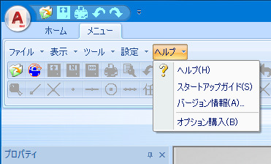

「AUTODESK CALS TOOLS 2019」ツールバーの[ヘルプ]-[バージョン情報]を選択すると下のようなダイアログが表示されます。
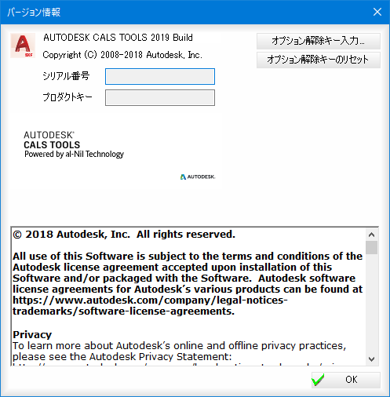

表示されたダイアログの[オプション解除キー入力]ボタンを押下すると以下のダイアログが表示されます。

ソフトウェアライセンス認証書に記載されている[プロダクトキー]を入力します。
※初回のみの入力なります。次回以降は直接[オプション解除キー入力]画面が表示されます。

[OK]ボタンを押下すると以下のダイアログが表示されます。
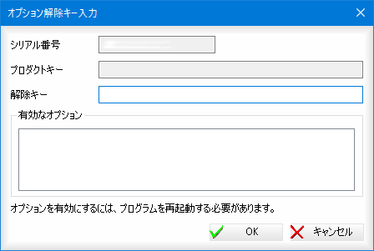

こちらのダイアログで「AUTODESK CALS TOOLS 2019テンプレート・オプション」の「シリアル番号」と「プロダクトキー」を確認することができます。赤い四角で囲ってある部分がテンプレート・オプションのシリアル番号となります。それぞれの情報は、クリップボードにコピーすることが可能ですので、webのテンプレート注文ページなどでご使用いただけます。

■ソフトウェアライセンス認証書から

テンプレート・オプションをご購入された時に、製品のパッケージに封入されております、ソフトウェアライセンス認証書から確認することができます。こちらの認証書は再発行いたしかねますので、大切に保管するようお願いいたします。

※ Autodesk、AUTODESK CALS TOOLSは、米国およびまたはその他の国における Autodesk,Inc. の 登録商標または商標です。その他のブランド名、製品名、商標は、該当する各社に帰属します。

